Content
A. CƠ SỞ DỮ LIỆU CẤP GIẤY CHỨNG NHẬN
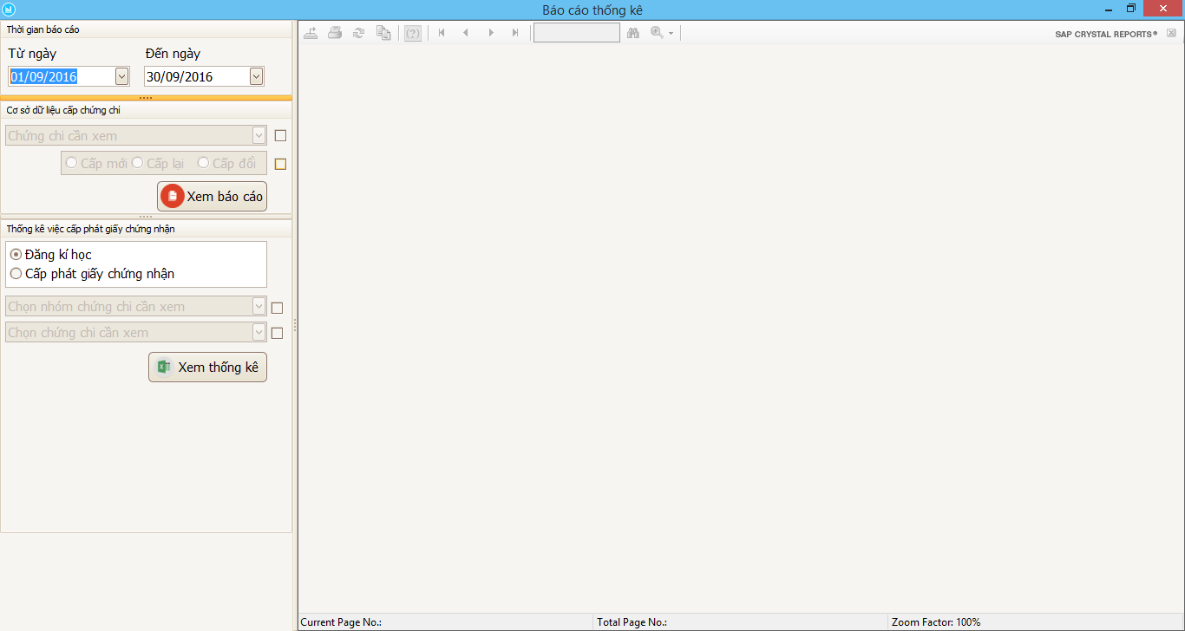

Thời gian thống kê: Khi muốn xem thống kê dữ liệu trong khoảng thời gian nào.
+ Mặc định sẽ lấy dữ liệu của tháng hiện tại
+ Có thể tùy chọn thời gian muốn xem báo cáo bằng cách nhập ngày tháng muốn xem báo cáo.

- Khi muốn xem dữ liệu của một chứng chỉ cụ thể nào đó thì hãy đánh dấu chọn vào ô vuông thứ nhất.
- Khi muốn xem dữ liệu cấp mới, cấp lại, cấp đổi thì đánh dấu chọn vào ô vuông thứ hai.
- Khi muốn xem dữ liệu của một chứng chỉ cụ thể, và trong các trường hợp cấp mới, cấp lại, cấp đổi thì đánh dấu chọn vào cả hai ô vuông và chọn loại cấp.
* Nếu không chọn (bỏ chọn) vào các ô vuông này thì sẽ xuất dữ liệu theo ngày tháng đã nhập.

- Chọn [Đăng kí học] để xem thống kê các lớp đã mở và tình hình cấp chứng chỉ.
- Chọn [Cấp phát giấy chứng nhận] để xem thống kê cấp phát giấy chứng nhận.

- Khi muốn xem thống kê theo nhóm chứng chỉ cụ thể nào thì chọn vào ô vuông thứ nhất.
- Khi muốn xem thống kê tại một chứng chỉ nào thuộc nhóm chứng chỉ đã chọn thì chọn vào ô vuông thứ hai
* Bắt buộc phải chọn nhóm chứng chỉ rồi mới chọn được chứng chỉ.
* Nếu không chọn (bỏ chọn) vào các ô vuông này thì sẽ xuất dữ liệu theo ngày tháng đã nhập.

